テーブル定義書＿表紙
作成日
2025/2/26

ユーザー名 |  | 株式会社xxxxxx様
システム名 |  | D.I.ブログ

 |  |  | テーブル定義書

更新履歴

版数・リビジョン | 版数・リビジョン | 作成･更新日 |  | 改版理由・箇所 | PL | 担当
Rev 1.00 |  | 2025-02-26 |  | 初版作成 |  | よしかわ

機能一覧表＿表紙
作成日
2025/2/26

ユーザー名 |  | 株式会社xxxxxx様
システム名 |  | D.I.ブログ

 |  |  | 機能一覧表

更新履歴

版数・リビジョン | 版数・リビジョン | 作成･更新日 |  | 改版理由・箇所 | PL | 担当
Rev 1.00 |  | 2025-02-26 |  | 初版作成 |  | よしかわ

基本設計書＿表紙
作成日
2025/2/27

ユーザー名 |  | 株式会社xxxxxx様
システム名 |  | D.I.ブログ

 |  |  | 基本設計書

更新履歴

版数・リビジョン | 版数・リビジョン | 作成･更新日 |  | 改版理由・箇所 | PL | 担当
Rev 1.00 |  | 2025-02-27 |  | 初版作成 |  | よしかわ

IO関連図
IO関連図
システム名 | 機能名 | 作成会社 | 担当者
D.I.ブログ | ログイン | DI | よしかわ

アカウントマスタ

ログイン

備考

システム名 | 機能名 | 作成会社 | 担当者
D.I.ブログ | アカウント登録 | DI | よしかわ

アカウントマスタ
アカウント登録

アカウント一覧・登録画面

備考

システム名 | 機能名 | 作成会社 | 担当者
D.I.ブログ | アカウント削除 | DI | よしかわ

アカウントマスタ

アカウントマスタ
アカウント削除

アカウント一覧・登録画面

備考

システム名 | 画面名 | 作成会社 | 担当者
D.I.ブログ | アカウント更新 | DI | よしかわ

アカウントマスタ

アカウントマスタ
アカウント更新

アカウント一覧・登録画面

備考

画面レイアウト _ログイン画面、ホーム画面、ナビケーションバー
画面レイアウト
システム名 | 画面名 | 作成会社 | 担当者
D.I.ブログ | （1）ログイン画面 | DI | よしかわ | ①一般権限・ログイン画面共通のナビゲーションバー
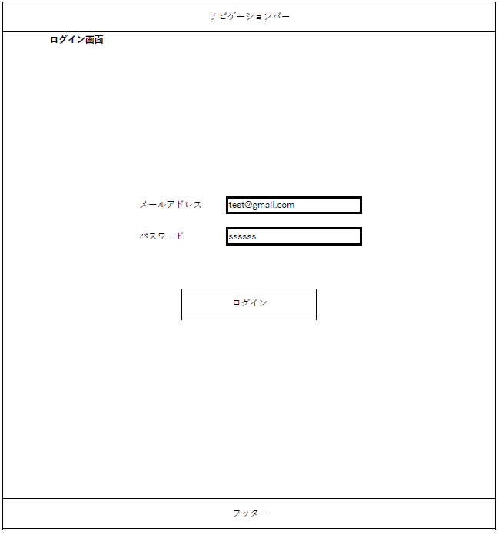

 |  |  |  | ②メールアドレス・パスワードの入力項目

 |  |  |  | ③メールアドレス・パスワードを入力後、ログイン処理を行うためのボタン

 |  |  |  | ④※システム全体で表示される共通のフッター（画面番号6）

システム名 | 画面名 | 作成会社 | 担当者 | ※ログアウト時に遷移する画面
D.I.ブログ | （2）ログアウト画面 | DI | よしかわ

システム名 | 画面名 | 作成会社 | 担当者 | ①管理者権限でのログイン時は画面番号4、一般権限でのログイン時は画面番号5が表示されるよう表示項目のだし分けを行う
D.I.ブログ | （3）ホーム画面 | DI | よしかわ
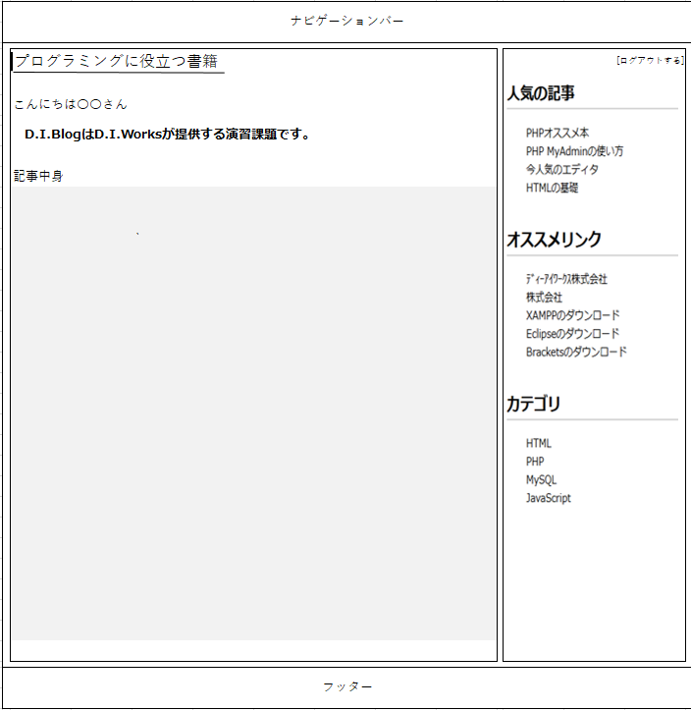

 |  |  |  | ②「ログアウトする」ボタンを押した際に、画面番号2のログアウト画面に遷移し、ログイン時セッション情報の消去を行う

システム名 | 画面名 | 作成会社 | 担当者 | ※管理者権限でのログイン時に表示されるナビゲーションバー
D.I.ブログ | （4）ナビゲーションバー（管理者権限） | DI | よしかわ

システム名 | 画面名 | 作成会社 | 担当者 | ※一般権限でのログイン時・ログイン画面共通のナビゲーションバー
D.I.ブログ | （5）ナビゲーションバー（一般権限） | DI | よしかわ

システム名 | 画面名 | 作成会社 | 担当者 | ※システム全体で表示される共通のフッター
D.I.ブログ | （6）フッター（管理者・一般権限 共通） | DI | よしかわ

画面レイアウト _アカウント登録
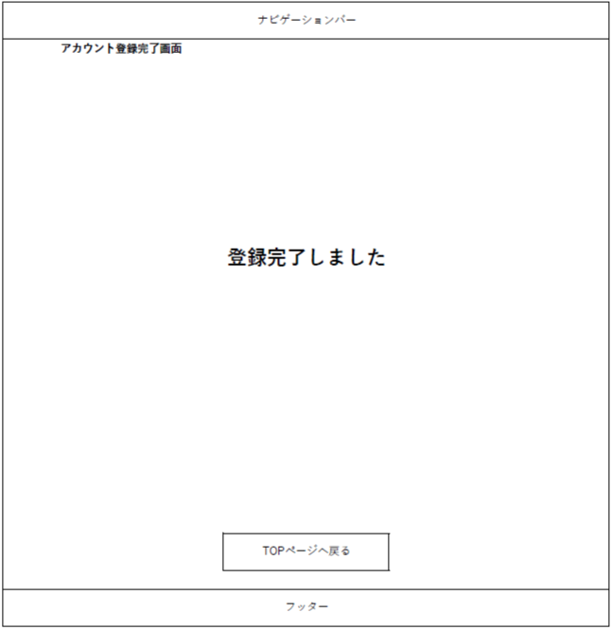
画面レイアウト
システム名 | 画面名 | 作成会社 | 担当者 | ①
D.I.ブログ | （7）アカウント登録画面 | DI | よしかわ
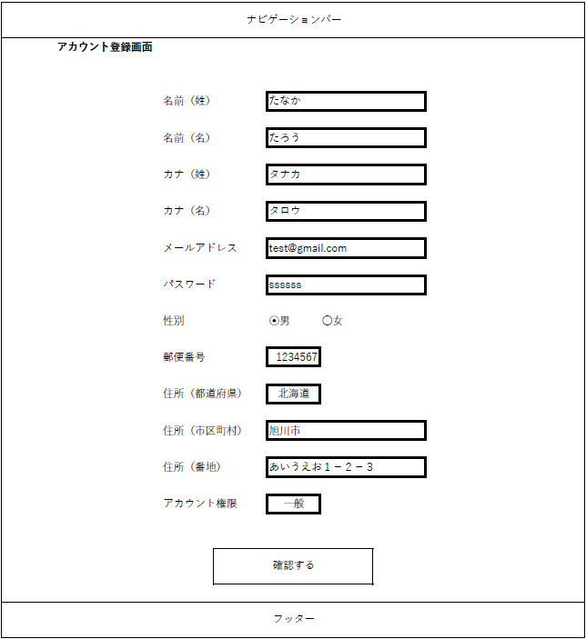

システム名 | 画面名 | 作成会社 | 担当者
D.I.ブログ | （8）アカウント登録確認画面 | DI | よしかわ
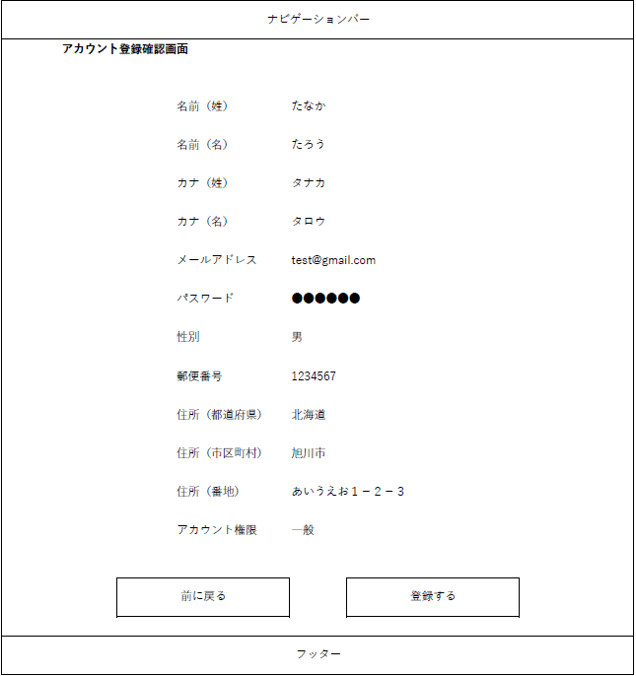

システム名 | 画面名 | 作成会社 | 担当者
D.I.ブログ | （9）アカウント登録完了画面 | DI | よしかわ

画面レイアウト _アカウント一覧
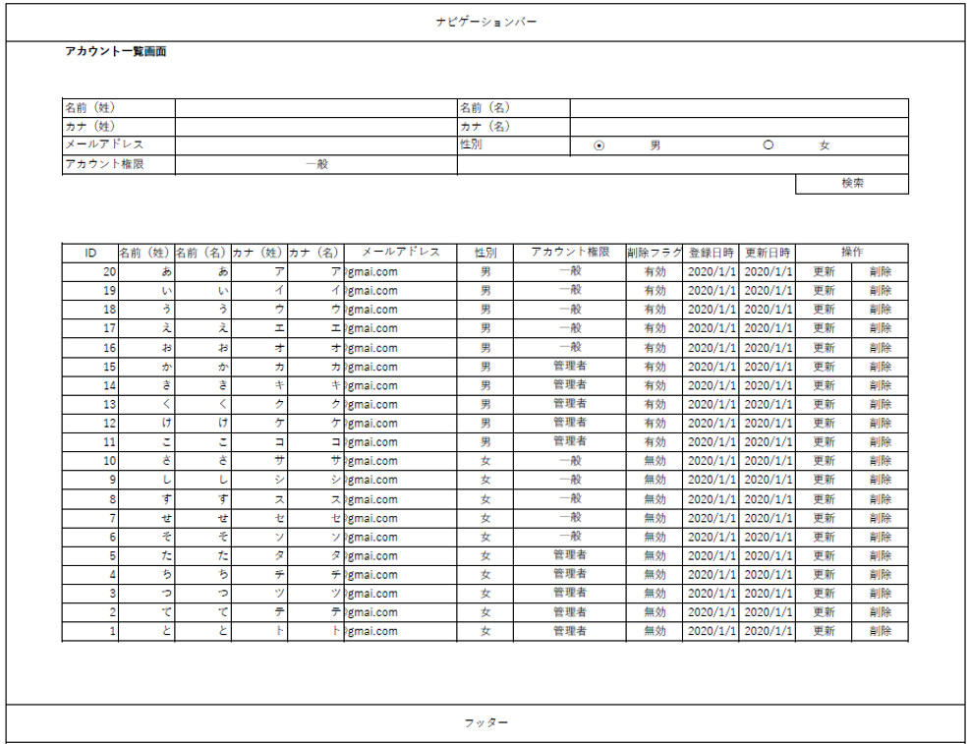
画面レイアウト
システム名 | 画面名 | 作成会社 | 担当者
D.I.ブログ | （10）アカウント一覧画面 | DI | よしかわ
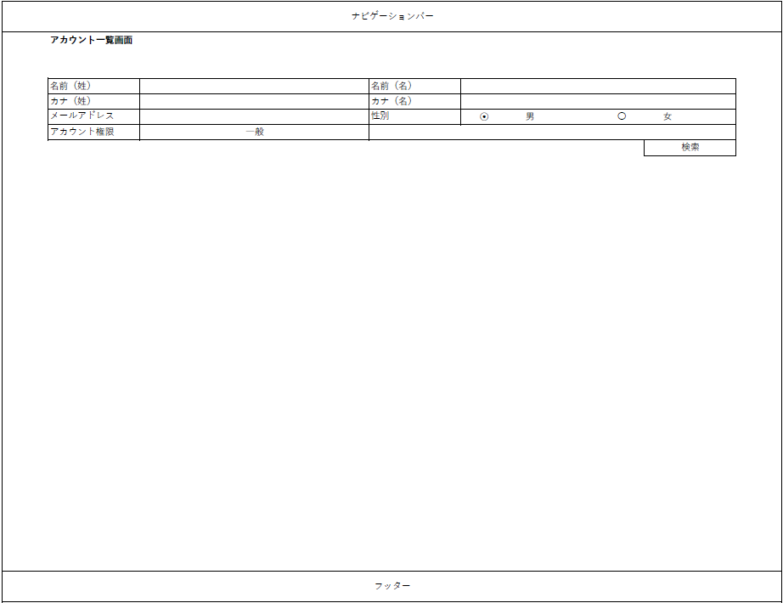

システム名 | 画面名 | 作成会社 | 担当者
D.I.ブログ | （11）アカウント一覧画面（2） | DI | よしかわ

画面レイアウト _アカウント削除
画面レイアウト
システム名 | 画面名 | 作成会社 | 担当者
D.I.ブログ | （12）アカウント削除画面 | DI | よしかわ
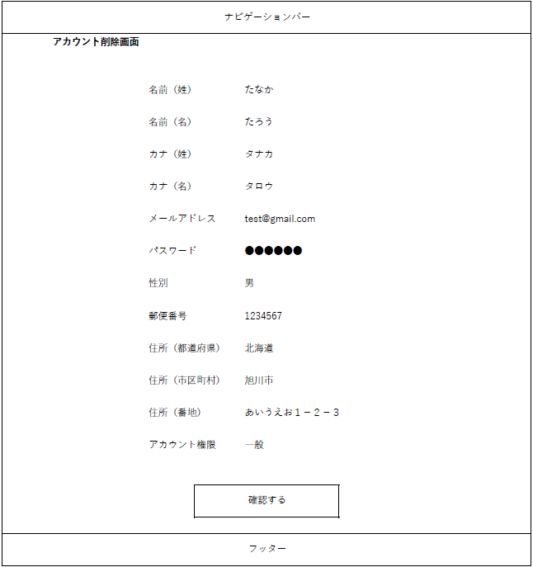

システム名 | 画面名 | 作成会社 | 担当者
D.I.ブログ | （13）アカウント削除確認画面 | DI | よしかわ
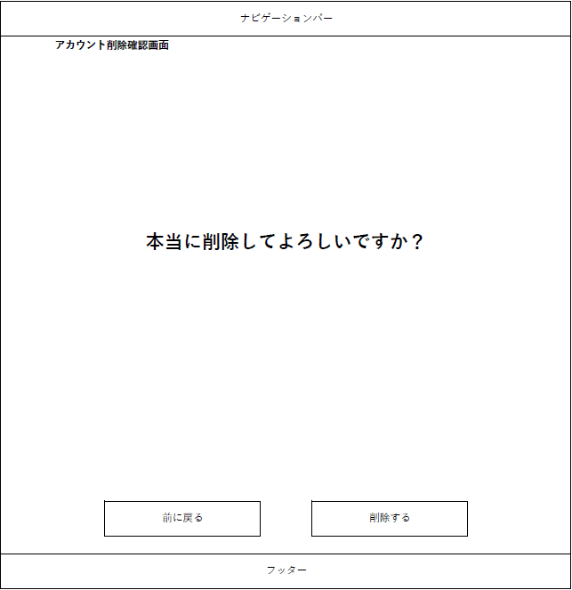


システム名 | 画面名 | 作成会社 | 担当者
D.I.ブログ | （14）アカウント削除完了画面 | DI | よしかわ

画面レイアウト _アカウント更新

画面レイアウト
システム名 | 画面名 | 作成会社 | 担当者
D.I.ブログ | （15）アカウント更新画面 | DI | よしかわ
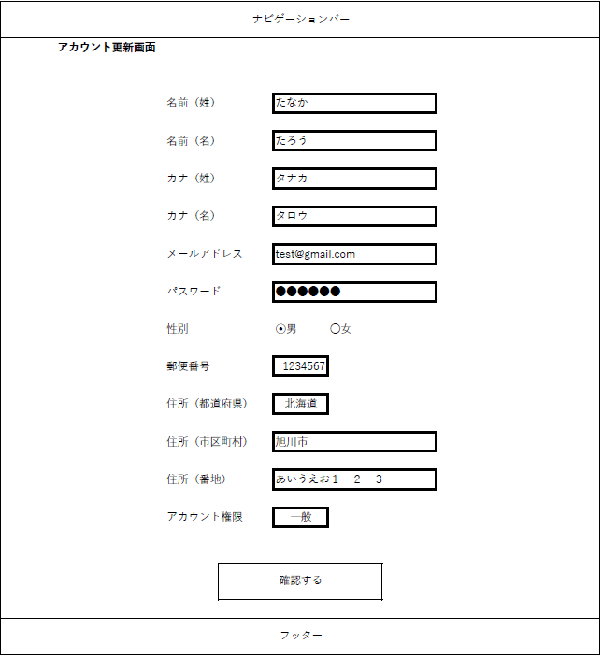

システム名 | 画面名 | 作成会社 | 担当者
D.I.ブログ | （16）アカウント更新確認画面 | DI | よしかわ


システム名 | 画面名 | 作成会社 | 担当者
D.I.ブログ | （17）アカウント更新完了画面 | DI | よしかわ

画面レイアウト _エラー画面
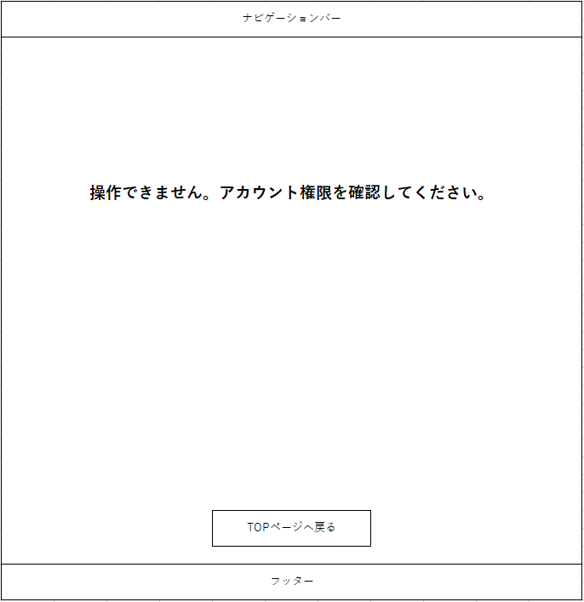
画面レイアウト
システム名 | 画面名 | 作成会社 | 担当者
D.I.ブログ | （18）ログインエラー画面 | DI | よしかわ
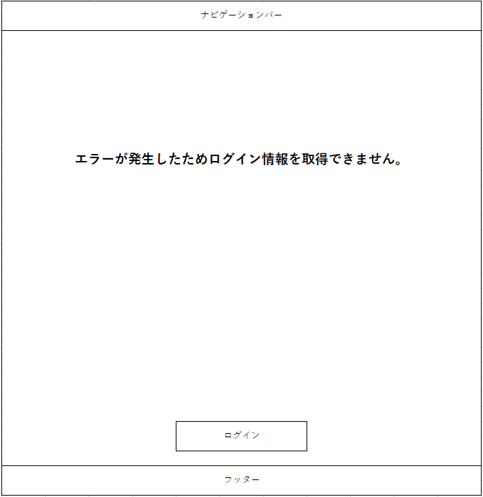

システム名 | 画面名 | 作成会社 | 担当者 | ※エラー画面3つ共通
D.I.ブログ | （19）エラー画面 | DI | よしかわ


システム名 | 画面名 | 作成会社 | 担当者
D.I.ブログ | （19）エラー画面 | DI | よしかわ


システム名 | 画面名 | 作成会社 | 担当者
D.I.ブログ | （19）エラー画面 | DI | よしかわ
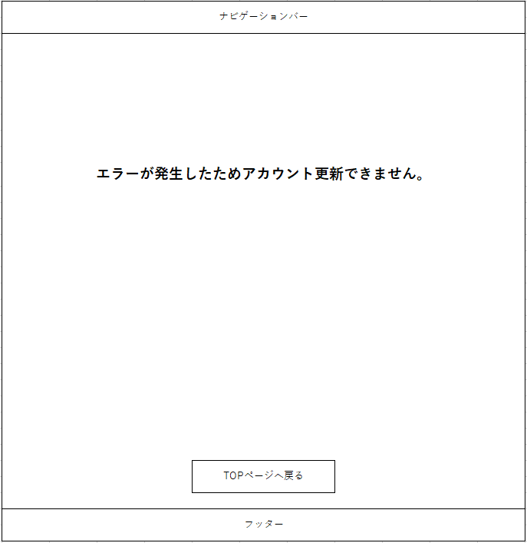

システム名 | 画面名 | 作成会社 | 担当者
D.I.ブログ | （19）エラー画面 | DI | よしかわ

画面レイアウト _権限の切り分け
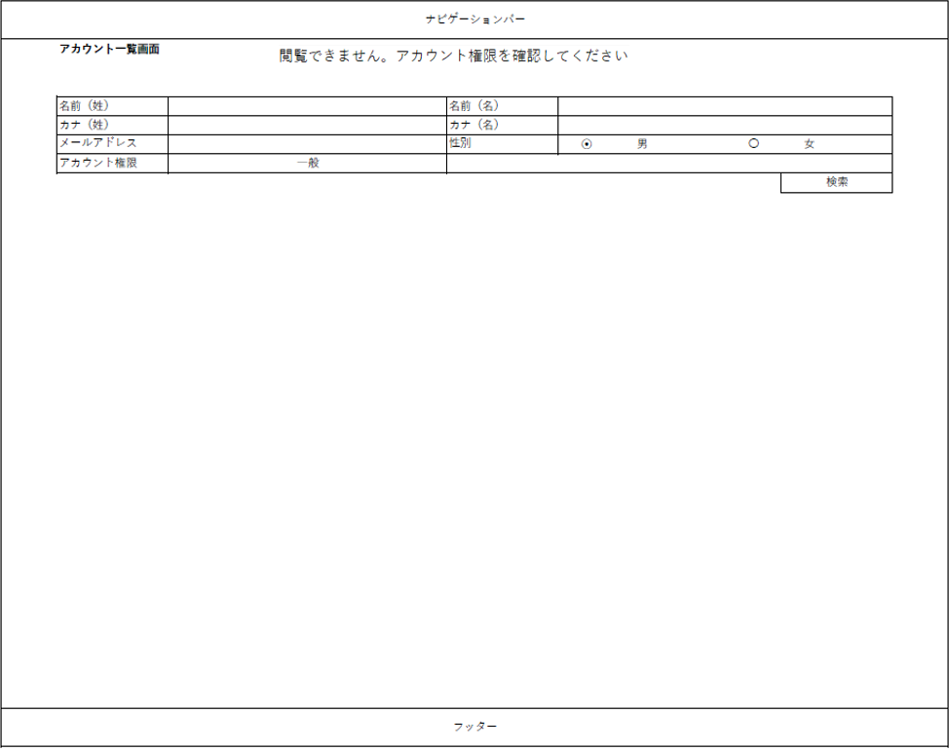
画面レイアウト
システム名 | 画面名 | 作成会社 | 担当者
D.I.ブログ | （20）ログイン不可画面 | DI | よしかわ


システム名 | 画面名 | 作成会社 | 担当者
D.I.ブログ | （）アカウント登録 一般権限画面 | DI | よしかわ
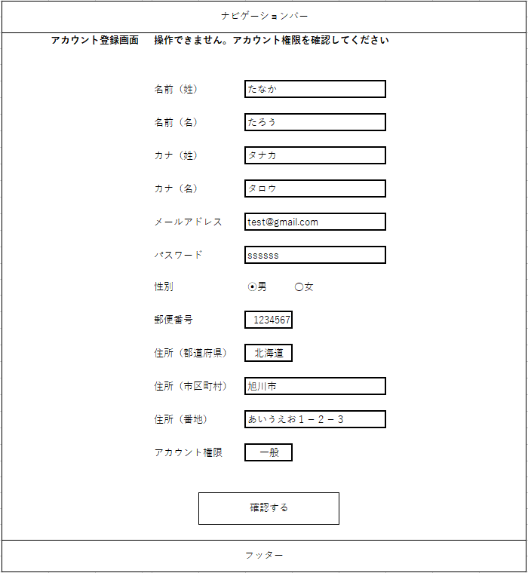

システム名 | 画面名 | 作成会社 | 担当者
D.I.ブログ | アカウント一覧 一般権限画面 | DI | よしかわ

